1
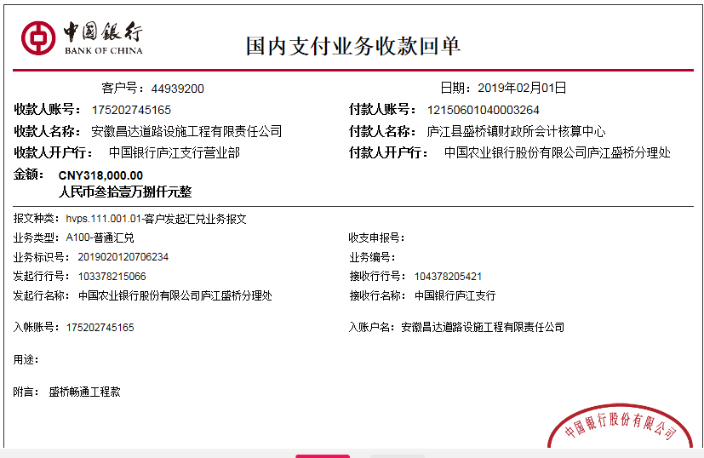
工程款支付证书
工程名称 |  | 庐江县盛桥镇2018年农村公路盛苍路中修工程 |  |  |  |  |  |  |  |  | ERP编号 | 10665 | 档案编号 | CD2018-084
合同金额 |  | 996,600.00 |  | 中标 日期 | 2018.11.5 |  | 已供工程 资料 | 中标通知书、施工合同、内部承包协议 |  |  |  | 庐江 | 责任 单位 | 业务二部
决算金额 |  | 849,059.30 |  | 竣工 日期 |  |  |  |  |  |  |  | 合肥 | 责任人 | 王耀明13956645536
序号 | 工程款到账 |  |  | 开票情况 |  | 管理费 |  | 代缴税金 | 其他扣款 |  | 预留款 |  | 实际支付
 | 日期 | 账户 | 金额 | 日期 | 金额 | 比例 | 金额 | 金额 | 金额 | 备注 | 金额 | 备注 | 户名 | 金额
本次结算 支付明细
1 | 2019-01-23 | 中 | 318,000.00 | 2019-01-24 | 318,000.00 | 18.0% | 57,240.00 | 30,035.00 | 0.00 |  | 0.00 |  | 材料 | 230,725.00

 |  |  |  |  |  |  |  | 少三百

 |  |  |  |  |  |  |  |  |  |  |  |  |  |  | 4326
 |  |  |  |  |  |  |  |  |  |  |  |  |  |  | 269
 |  |  |  |  |  |  |  |  |  |  |  |  |  |  | 25440
合计 |  | - | 318,000.00 | - | 318,000.00 | - | 57,240.00 | 30,035.00 | 0.00 | - | 0.00 | - | - | 230,725.00
本次结算 支付明细 |  | 应支付金额 |  | 230,725.00 |  |  |  | 实际支付金额 |  | 小写 | 0.00
 |  | 已支付金额 |  | 230,725.00 |  |  |  |  |  | 大写 | 零元整
申请部门 意见 |  | 制表：朱敏 |  |  |  |  |  | 项目管理 意见 |  | 施总、朱总已同意支付（附表背面截图）。
财务初审 意见 |  |  |  |  |  |  |  | 财务审核 意见
质安初审 意见 |  |  |  |  |  |  |  | 质安稽查 意见
总经理审批 |  |  |  |  |  |  |  | 董事长审批

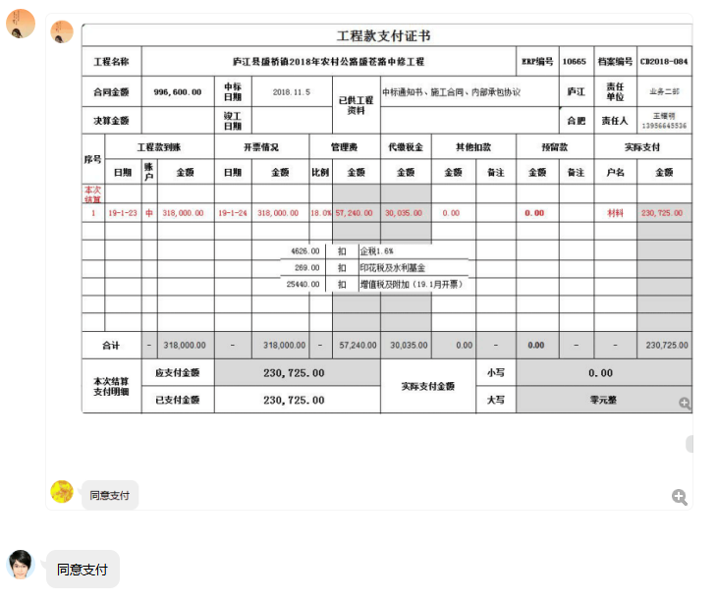

2
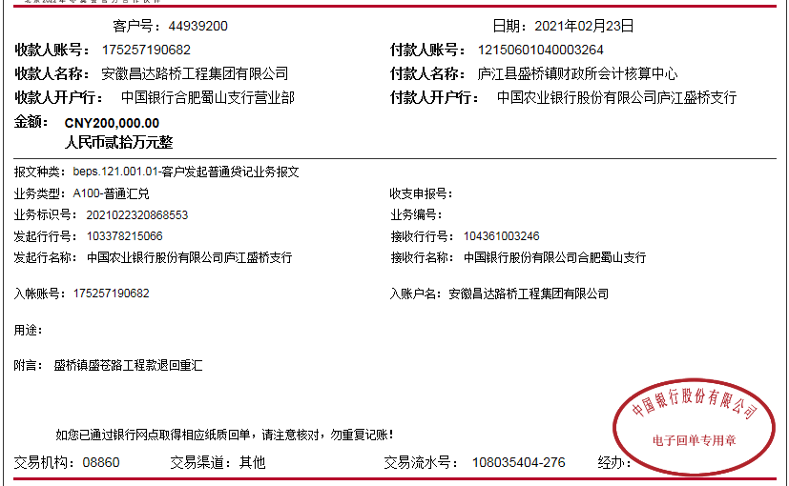
工程款支付证书
工程名称 |  | 庐江县盛桥镇2018年农村公路盛苍路中修工程 |  |  |  |  |  |  |  |  | ERP编号 | 10665 | 档案编号 | CD2018-084
合同金额 |  | 996,600.00 |  | 中标 日期 | 2018.11.5 |  | 已供工程 资料 | 中标通知书、施工合同、内部承包协议、不领章承诺书、交工证书 |  |  |  | 庐江 | 责任 单位 | 业务二部
决算金额 |  | 849,059.30 |  | 竣工 日期 | 2019-06-04 |  |  |  |  |  |  | 合肥 | 责任人 | 曹保云13083191638
序号 | 工程款到账 |  |  | 开票情况 |  | 管理费 |  | 代缴税金 | 其他扣款 |  | 预留款 |  | 实际支付
 | 日期 | 账户 | 金额 | 日期 | 金额 | 比例 | 金额 | 金额 | 金额 | 备注 | 金额 | 备注 | 户名 | 金额
1 | 2019-01-23 | 中 | 318,000.00 | 2019-01-24 | 318,000.00 | 18.0% | 57,240.00 | 30,035.00 | 0.00 |  | 0.00 |  | 材料 | 230,725.00

2 | 2021-02-23 | 中 | 200,000.00 |  |  | 18.0% | 36,000.00 | 300.00 | 100.00 | 转账费 |  |  | 曹保云-机械碎石 | 98,602.42
 |  |  |  |  |  |  |  | 64997.58

合计 |  | - | 518,000.00 | - | 318,000.00 | - | 93,240.00 | 95,332.58 | 100.00 | - | 0.00 | - | - | 329,327.42
本次结算 支付明细 |  | 应支付金额 |  | 98,602.42 |  |  |  | 实际支付金额 |  | 小写 | 0.00
 |  | 已支付金额 |  | 0.00 |  |  |  |  |  | 大写 | 零元整
申请部门 意见 |  | 制表：朱敏 |  |  |  |  |  | 项目管理 意见
财务初审 意见 |  |  |  |  |  |  |  | 财务审核 意见
质安初审 意见 |  |  |  |  |  |  |  | 质安稽查 意见
总经理审批 |  |  |  |  |  |  |  | 董事长审批

3
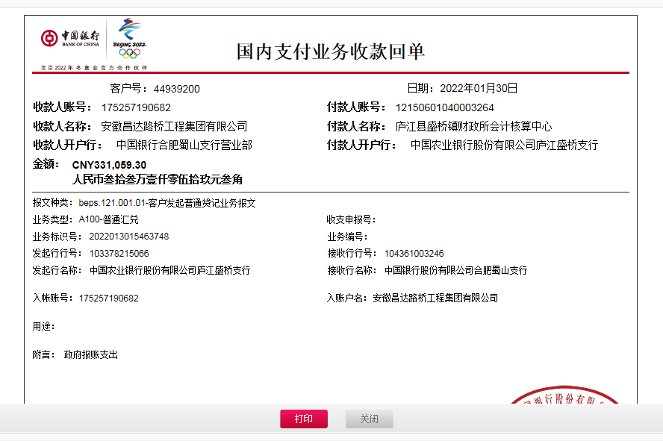
工程款支付证书
工程名称 |  | 庐江县盛桥镇2018年农村公路盛苍路中修工程 |  |  |  |  |  |  |  |  | ERP编号 | 10665 | 档案编号 | CD2018-084
合同金额 |  | 996,600.00 |  | 中标 日期 | 2018.11.5 |  | 已供工程 资料 | 中标通知书、施工合同、内部承包协议、不领章承诺书、交工证书、审计、终结结算 |  |  |  | 庐江 | 责任 单位 | 业务二部
决算金额 |  | 849,059.30 |  | 竣工 日期 | 2019-06-04 |  |  |  |  |  |  | 合肥 | 责任人 | 曹保云13083191638
序号 | 工程款到账 |  |  | 开票情况 |  | 管理费 |  | 代缴税金 | 其他扣款 |  | 预留款 |  | 实际支付
 | 日期 | 账户 | 金额 | 日期 | 金额 | 比例 | 金额 | 金额 | 金额 | 备注 | 金额 | 备注 | 户名 | 金额
1 | 2019-01-23 | 中 | 318,000.00 | 2019-01-24 | 318,000.00 | 18.0% | 57,240.00 | 30,035.00 | 0.00 |  | 0.00 |  | 材料 | 230,725.00

2 | 2021-02-23 | 中 | 200,000.00 |  |  | 18.0% | 36,000.00 | 300.00 | 100.00 | 转账费 |  |  | 曹保云-机械碎石 | 98,602.42
 |  |  |  |  |  |  |  | 64997.58

3 | 2022-01-30 | 中 | 331,059.30 |  |  | 18.0% | 59,590.67 | 462.00 | 200.00 | 转账费 |  |  | 孙宜林 | 100,000.00
 |  |  |  |  |  |  |  |  |  |  |  |  | 曹保云 | 170,806.63

 |  |  |  |  |  |  |  |  |  |  |  |  |  |  | 270806.63

 |  |  |  |  |  |  |  |  |  |  |  |  |  |  | 0.00

合计 |  | - | 849,059.30 | - | 318,000.00 | - | 152,830.67 | 95,794.58 | 300.00 | - | 0.00 | - | - | 600,134.05
本次结算 支付明细 |  | 应支付金额 |  | 270,806.63 |  |  |  | 实际支付金额 |  | 小写 | 0.00
 |  | 已支付金额 |  | 0.00 |  |  |  |  |  | 大写 | 零元整
申请部门 意见 |  | 制表：朱敏 |  |  |  |  |  | 项目管理 意见
财务初审 意见 |  |  |  |  |  |  |  | 财务审核 意见
质安初审 意见 |  |  |  |  |  |  |  | 质安稽查 意见
总经理审批 |  |  |  |  |  |  |  | 董事长审批

